상품제안서
스푼포크세트 일자형 | 상품코드: F27888

 |  |  |  |  |  |  | 02-412-0044 | www.easy1.co.kr
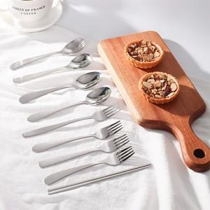

【상세/제작정보】

【인쇄/포장옵션】 | 레이저 / 선물포장 별도문의

【공급단가】 | 수량 | 100~ | 300~ | 500~ | 1,000~ | 3,000~
*VAT별도 | 단가 | 2,250원 | 2,210원 | 2,160원 | 2,100원 | 2,070원

【상품 URL】 | https://dev.easy1.co.kr:443/src/goods_detail.php?gdno=27888

